상품제안서
드림 다용도 멀티 여행용 파우치 | 상품코드: S36548

 |  |  |  |  |  |  | 02-713-8555 | www.synergygift.co.kr
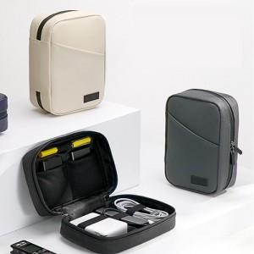

【상세/제작정보】

【인쇄/포장옵션】 | 실크 / 종이케이스

【공급단가】 | 수량 | 30~ | 100~ | 500~ | 1,000~ | 2,000~
*VAT별도 | 단가 | 10,660원 | 10,080원 | 9,590원 | 9,340원 | 9,180원

【상품 URL】 | https://www.synergygift.co.kr:443/src/goods_detail.php?gdno=36548

